1.2 & 1.3
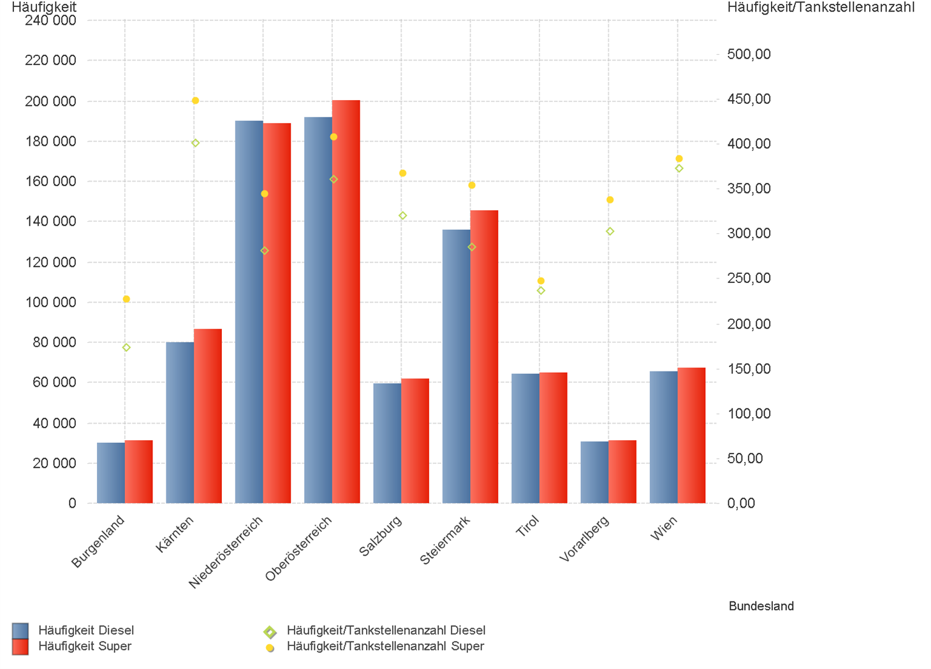
01.10.2025 - 31.12.2025

1.2. | Tankstellenanzahl und Median für "Diesel" und "Super" nach Bundesländern



1.3. | Häufigkeit und durchschnittliche Häufigkeit (je Tankstelle) der Preisänderungen für "Diesel"
 | und "Super" nach Bundesländern

1.6 & 1.7
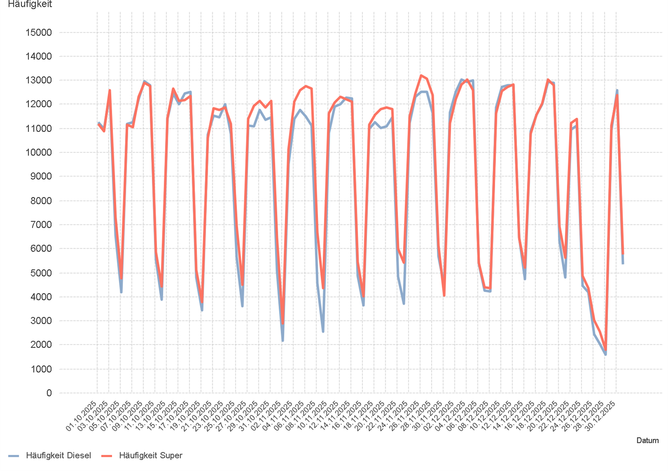
01.10.2025 - 31.12.2025

1.6. Entwicklung der Spritpreise in Österreich

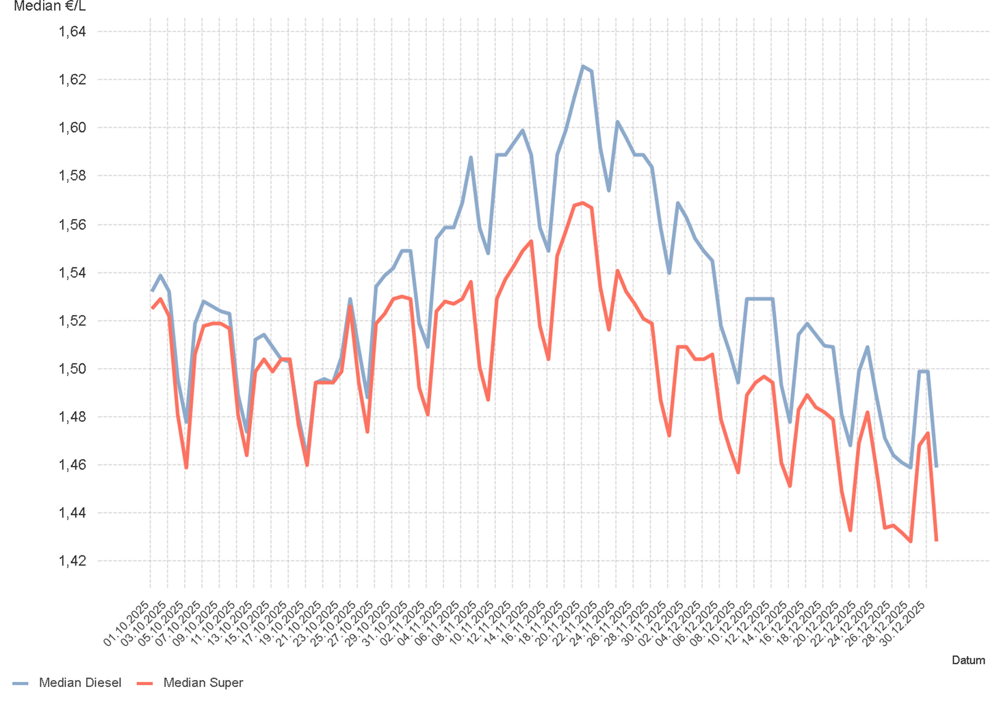

1.7. Entwicklung der Häufigkeit der Preisänderungen in Österreich

2.2 & 2.3
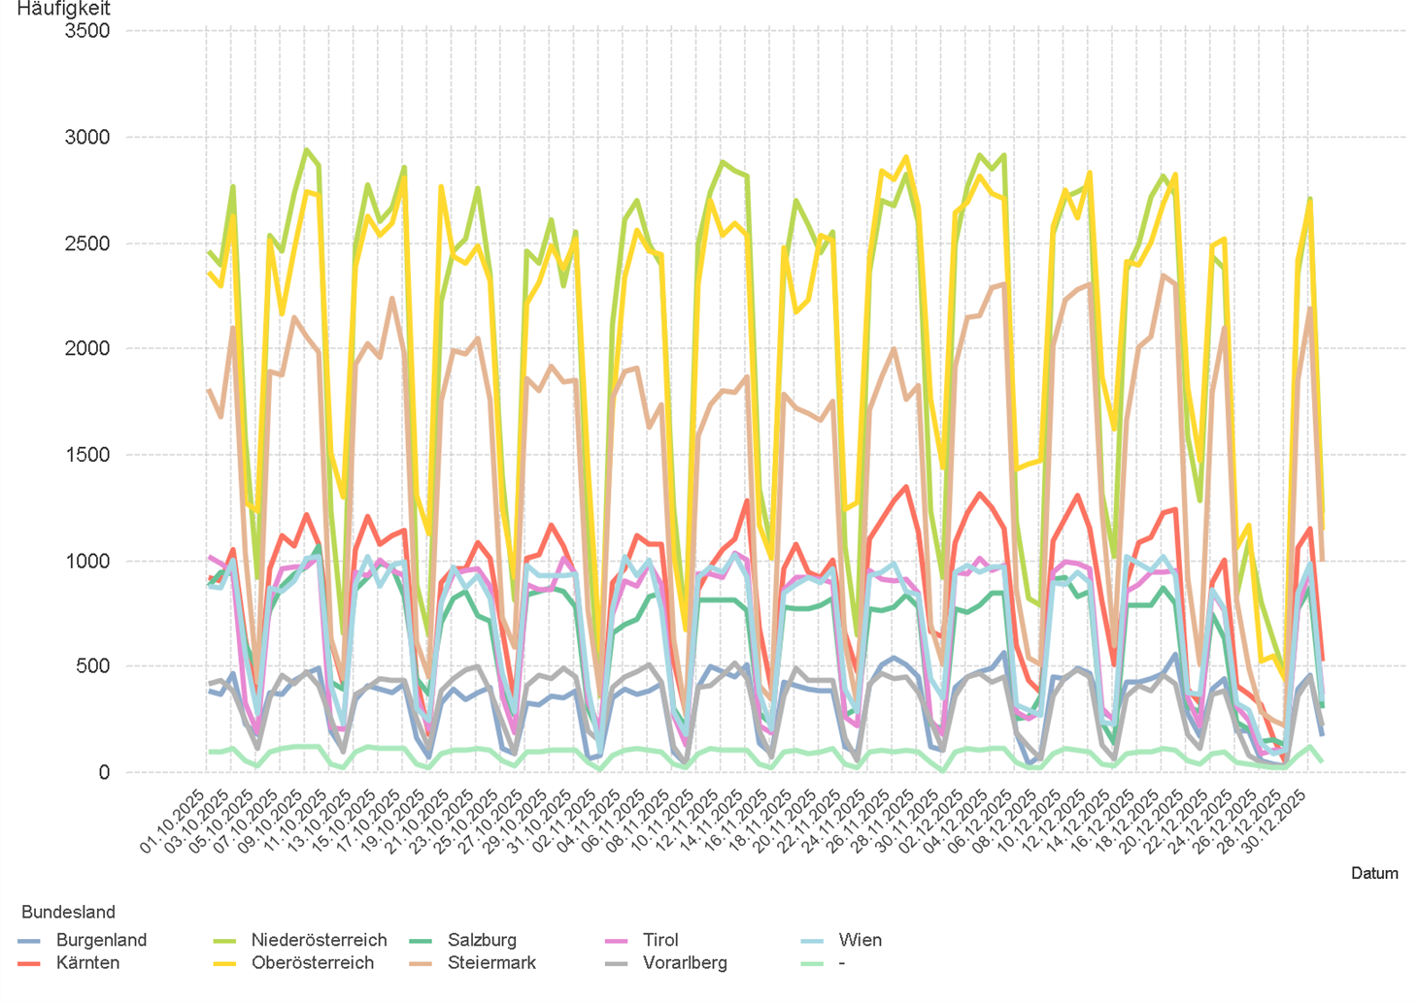
01.10.2025 - 31.12.2025

2.2. Entwicklung der Häufigkeit der Preisänderungen für "Diesel" Preise

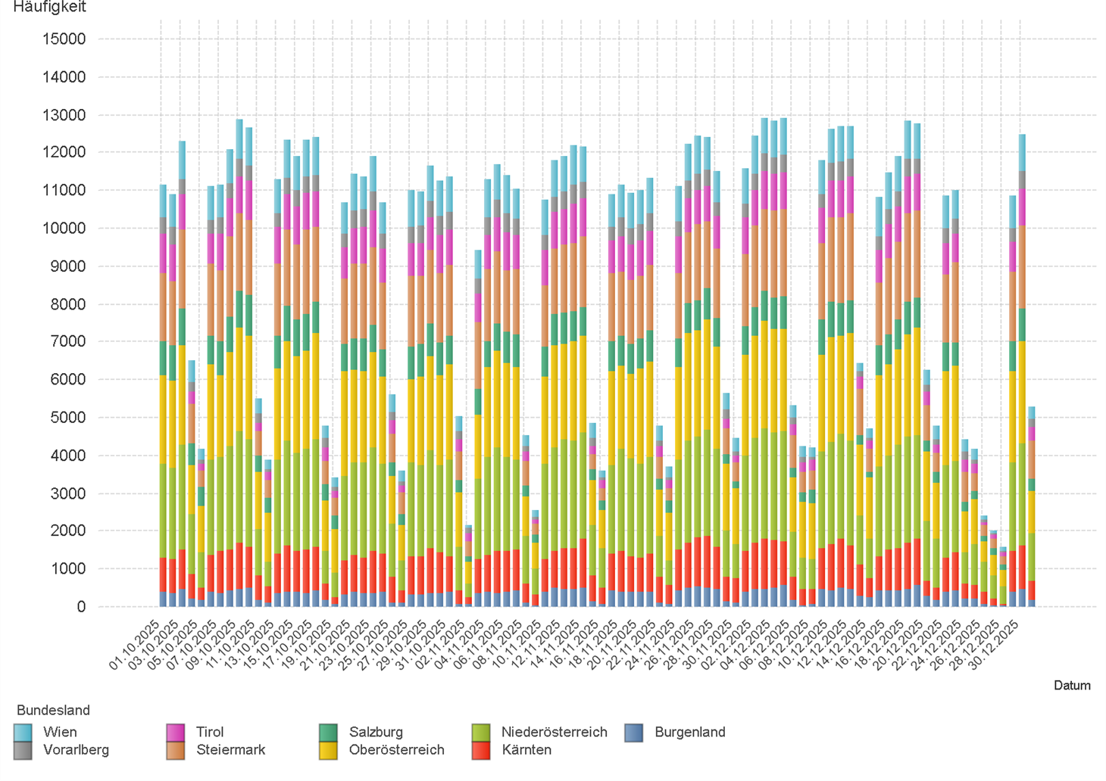

2.3. Entwicklung der Häufigkeit der Preisänderungen für "Diesel" Preise nach Bundesländern

2.5 & 2.6
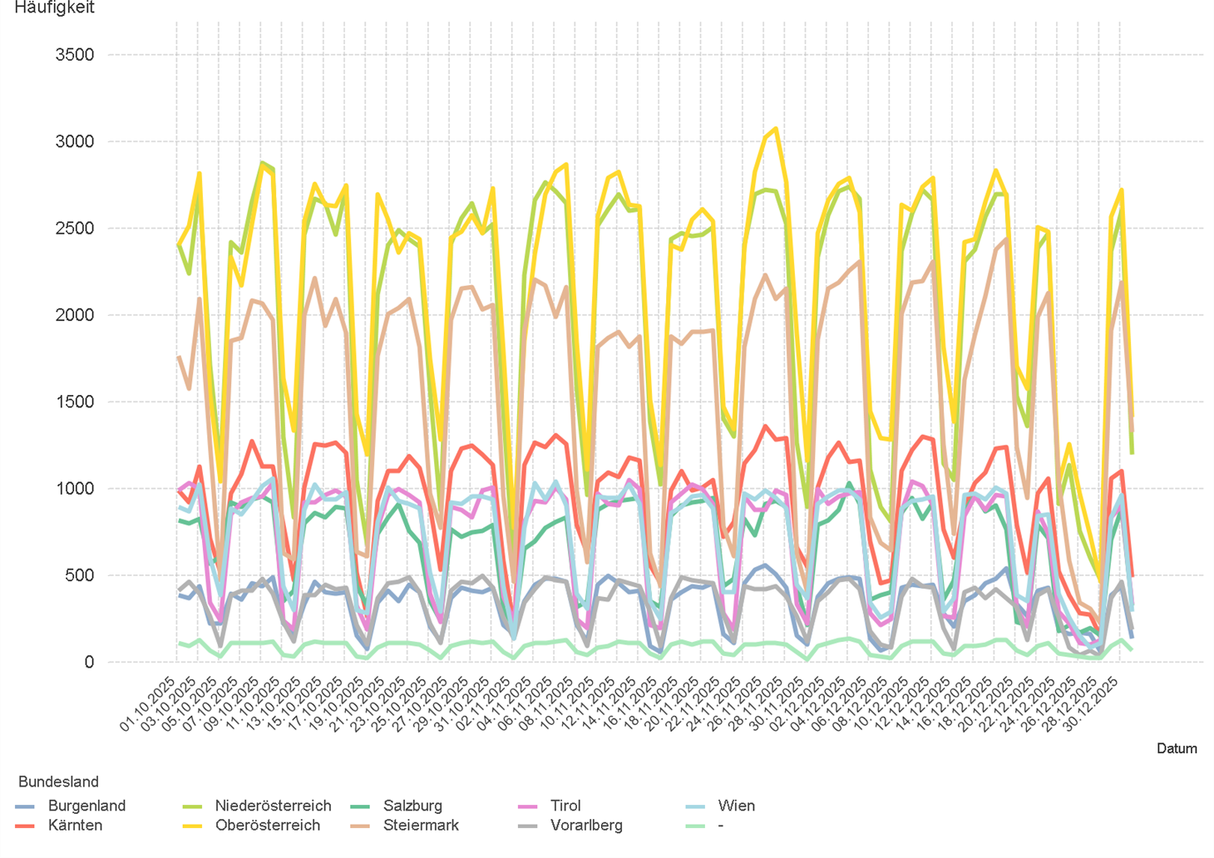
01.10.2025 - 31.12.2025

2.5. Entwicklung der Häufigkeit der Preisänderungen für "Super" Preise

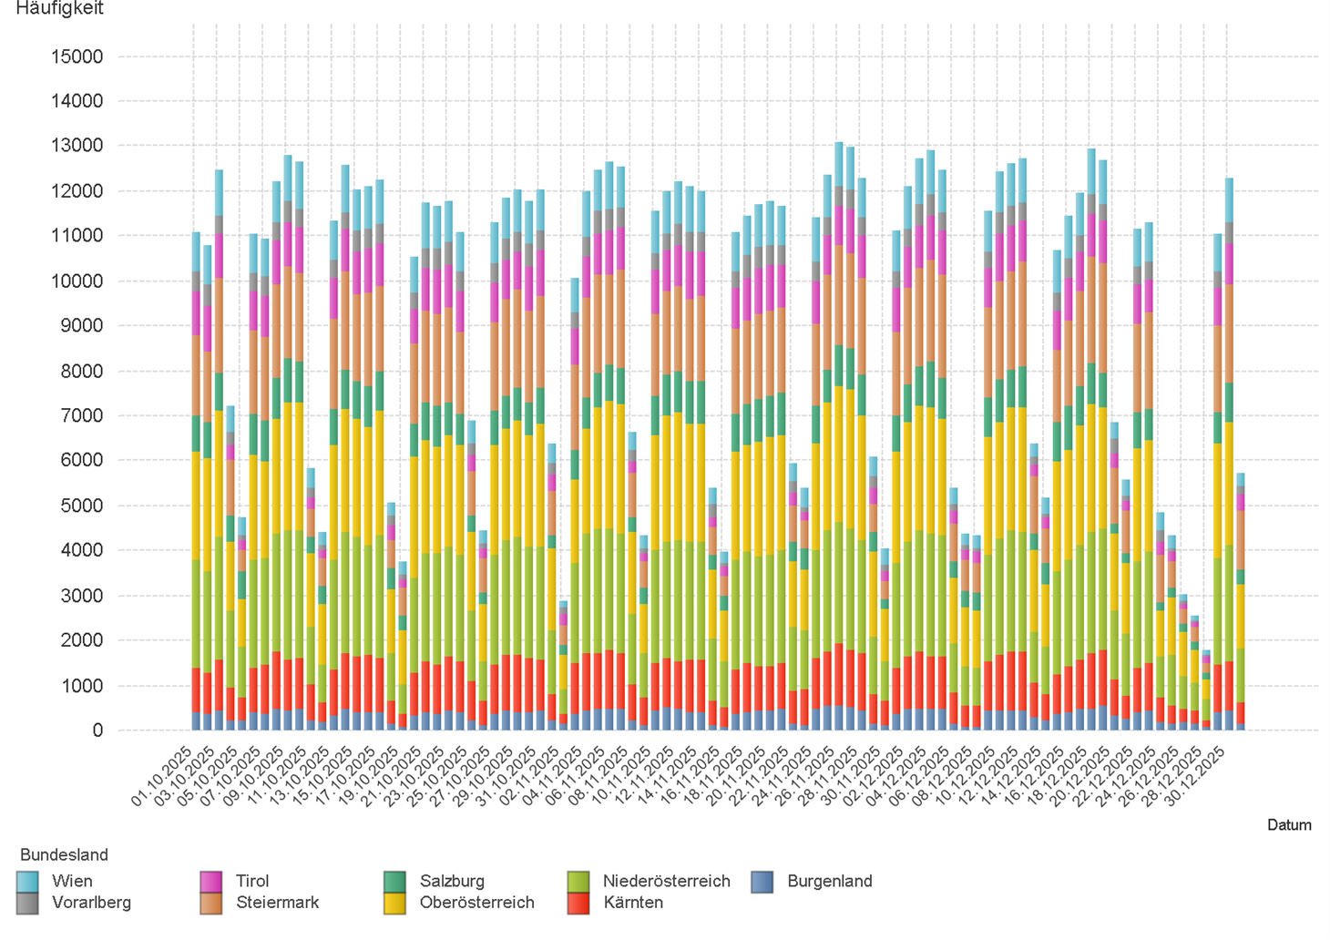

2.6. Entwicklung der Häufigkeit der Preisänderungen für "Super" Preise nach Bundesländern

3.2
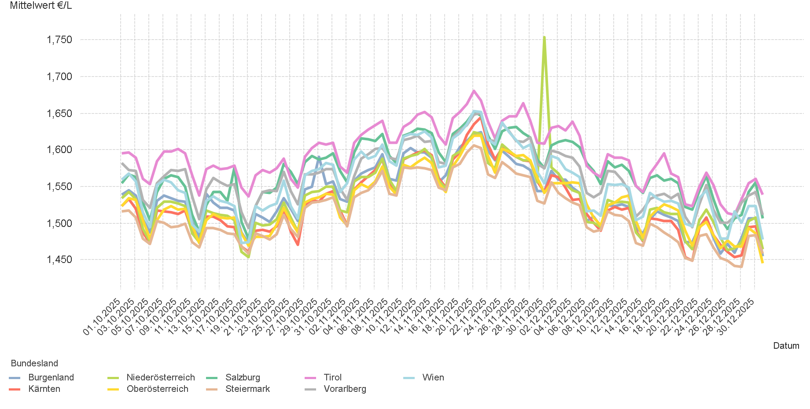
01.10.2025 - 31.12.2025

3.2. Entwicklung Mittelwert für "Diesel" Preise

3.4
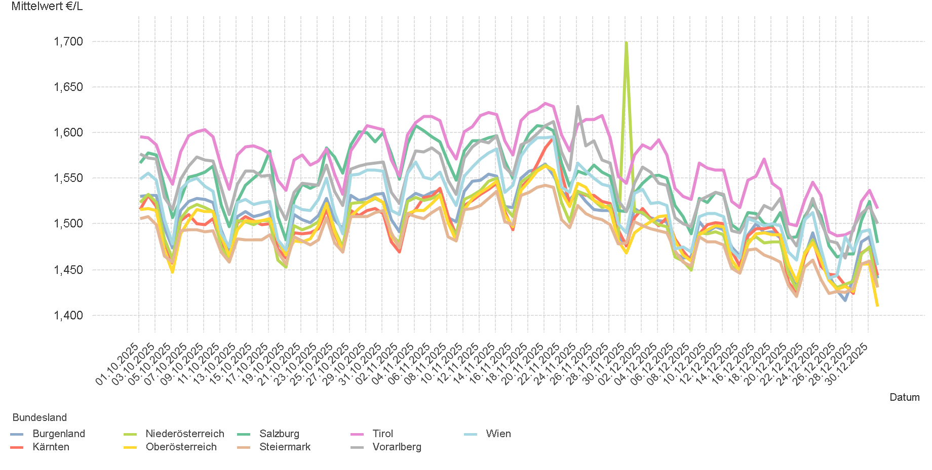
01.10.2025 - 31.12.2025

3.4. Entwicklung Mittelwert für "Super" Preise

4.2
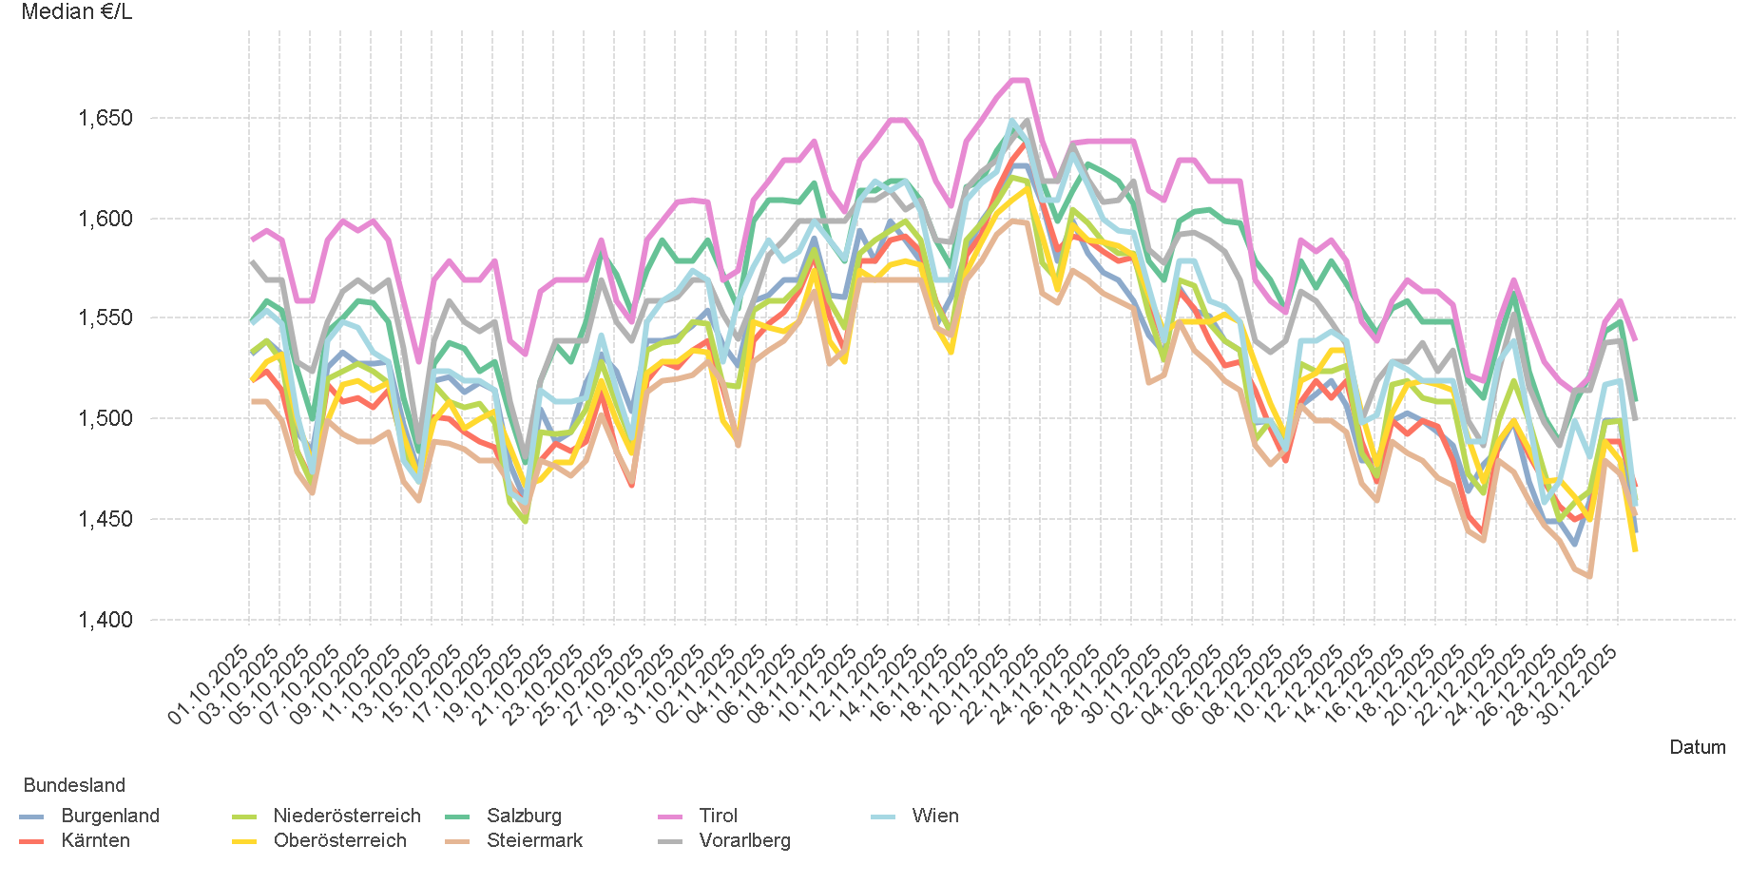
01.10.2025 - 31.12.2025

4.2. Entwicklung Median für "Diesel" Preisen

4.4
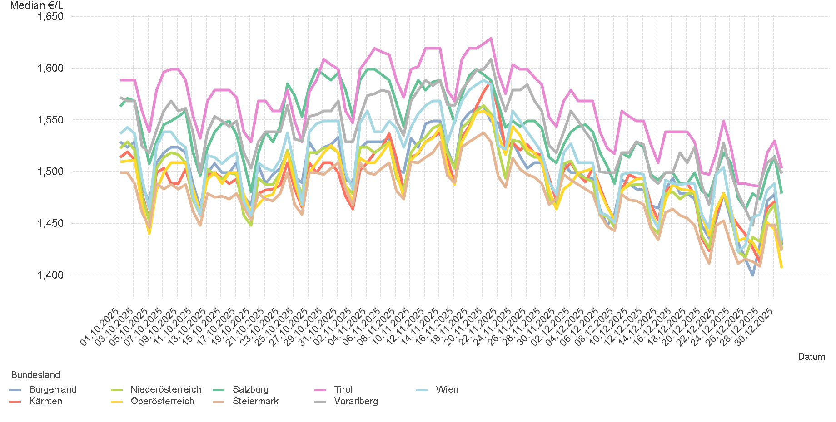
01.10.2025 - 31.12.2025

4.4. Entwicklung Median für "Super" Preisen

6.
01.10.2025 - 31.12.2025

6. Häufigkeit der Preisänderungen durch Tankstellenbetreiber je Meldekanal nach Monaten


DIESEL
Monat | Import | SMS | Web | Total
10 | 291710 | 1,068 | 14,376 | 307,154
11 | 258506 | 924 | 12,934 | 272,364
12 | 263081 | 983 | 11,697 | 275,761
Total | 813297 | 2,975 | 39,007 | 855,279

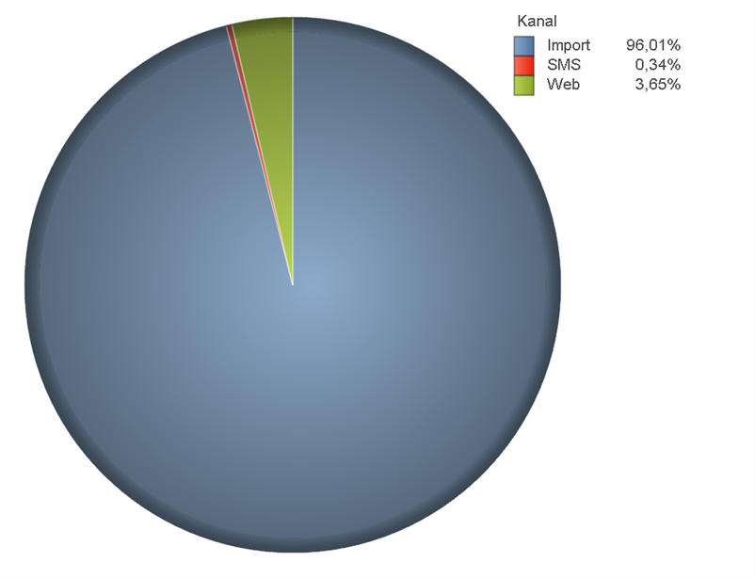
SUPER
Monat | Import | SMS | Web | Total
10 | 302203 | 1,085 | 12,016 | 315,304
11 | 281530 | 1,009 | 10,550 | 293,089
12 | 268272 | 911 | 9,838 | 279,021
Total | 852005 | 3,005 | 32,404 | 887,414

